Sheet1
Static memory allocation (cấp phát bộ nhớ tĩnh) còn gọi là Compile-time allocation | Automatic memory allocation (cấp phát bộ nhớ tự động) | Dynamic memory allocation (Cấp phát bộ nhớ động) dùng toán tử new, hoặc hàm calloc, malloc để khởi tạo |  |  |  | https://www.stdio.vn/modern-cpp/memory-segment-jvlmL
sử dụng phân vùng Data Segment để lưu trữ | sử dụng phân vùng Stack để lưu trữ (kích thước nhỏ, khoảng 1MB) | sử dụng phân vùng Heap để lưu trữ (kích thước lớn, có thể lên đến đơn vị GB) |  |  |  | đọc thêm link trên để biết các phân vùng lưu trữ ntn
Áp dụng cho biến static và biến toàn cục (global variables). | Được sử dụng để cấp phát vùng nhớ cho các biến cục bộ (local variables), tham số của hàm. | Toán tử new và delete chỉ mang ý nghĩa về "quyền sử dụng" vùng nhớ toán tử new dùng để làm hợp đồng sử dụng vùng nhớ trên Heap (nghĩa là nó kêu HĐH phải chừa ra cho nó bộ nhớ như vậy để nó xài, trong lúc này ngoại trừ nó thì không ai được động vào vùng nhớ mà nó đang xài) toán tử delete, đơn giản là bạn chỉ xé bản hợp đồng đó đi (nghĩa là HĐH lúc này nó thể trao vùng nhớ đó cho bất kì ai để người ta sử dụng nếu cần thiết) |  | 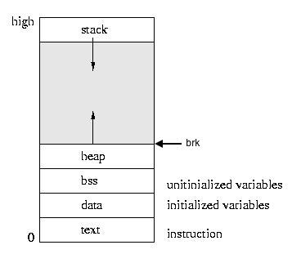
Kích thước của vùng nhớ được cấp phát phải được cung cấp tại thời điểm biên dịch (complile) chương trình (đây là lý do mà khi khai báo mảng thì số lượng phần tử là hằng số) | Kích thước vùng nhớ cần cấp phát cũng phải được cung cấp rõ ràng tại thời điểm biên dịch (compile) chương trình (đây là lý do mà khi khai báo mảng thì số lượng phần tử là hằng số) | Đối với việc yêu cầu cấp phát bộ nhớ cho biến đơn trên Heap, chúng ta chỉ cần cung cấp kiểu dữ liệu, không cần cung cấp kích thước, vì khi dùng new ta đã khai báo kiểu dữ liệu rồi nên hệ điều hành sẽ tự tính được kích thước cần cấp phát Nhưng khi cần cấp phát một dãy vùng nhớ liên tục nhau (mảng một chiều), ngoài kiểu dữ liệu chúng ta cần cung cấp thêm số lượng phần tử. Nhưng điểm khác biệt là chúng ta có thể cup cấp số lượng này khi chương trình đang chạy (người dùng được quyền nhập vào số lượng phần tử khi đang chạy)
Vùng nhớ của các biến này cũng được cấp phát khi compile chương trình | Vùng nhớ của các biến này cũng được cấp phát khi compile chương trình (nhưng khác với static là chỉ khi vào hàm khai báo chứa nó thì vùng nhớ mới được cấp phát) | Cấp phát bộ nhớ tại thời điểm run-time (Tại thời điểm này, chúng ta không thể tạo ra tên biến mới, mà chỉ có thể tạo ra vùng nhớ mới. Do đó, cách duy nhất để kiểm soát được những vùng nhớ được cấp phát là bằng kỹ thuật Dynamic memory allocation)
Số lượng phần tử không thể thay đổi trong thời điểm run-time | Số lượng phần tử không thể thay đổi trong thời điểm run-time | Số lượng phần tử có thể thay đổi trong thời điểm run-time -> giúp tiết kiệm và tối ưu hóa bộ nhớ | rất có lợi trong việc sau đây, ví dụ |  | string name_of_students[50]; Mình hiện tại không biết có bao nhiêu sinh viên trong một lớp học, nên mình chỉ ước tính con số tối đa lượng sinh viên của lớp này là 50 người. Vậy điều gì xảy ra khi lớp học có nhiều hơn 50 sinh viên? Mảng name_of_students sẽ không thể lưu hết tên của tất cả sinh viên được. Bên cạnh đó, nếu số lượng sinh viên của lớp học chỉ có 30 người, mảng name_of_students sẽ thừa ra 20 phần tử không cần sử dụng đến.
Các vùng nhớ được cấp phát được thu hồi khi chương trình kết thúc (thời gian tồn tại của biến toàn cục khá lâu, nên khi sử dụng biến toàn cục sẽ gây ảnh hưởng đáng kể lượng tài nguyên bộ nhớ của máy tính) | Các vùng nhớ được cấp phát sẽ được thu hồi khi chương trình đi ra khỏi một khối lệnh | Để thu hồi vùng nhớ đã được cấp phát thông qua toán tử new, chúng ta sử dụng toán tử delete (Thật ra khi chương trình kết thúc, tất cả vùng nhớ của chương trình đều bị hệ điều hành thu hồi, nhưng chúng ta nên giải phóng vùng nhớ không cần thiết càng sớm càng tốt.)

https://cpp.daynhauhoc.com/8/4-cap-phat-bo-nho-dong/
Ngoài ra còn có thể tham khảo tại link: https://www.geeksforgeeks.org/difference-between-static-and-dynamic-memory-allocation-in-c/

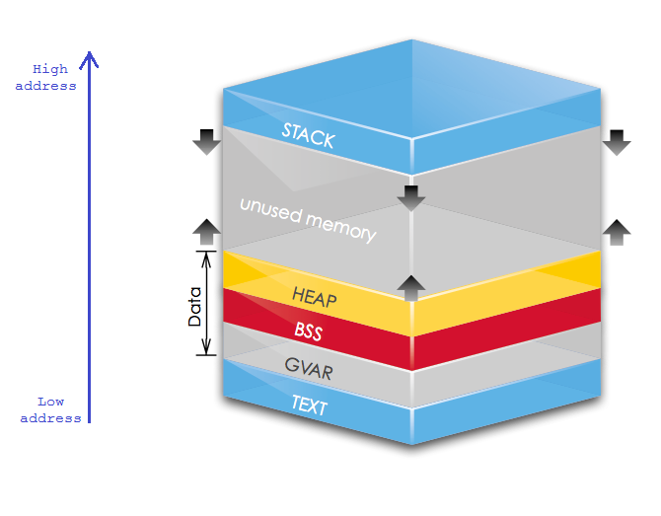

phân vùng trên bộ nhớ ảo

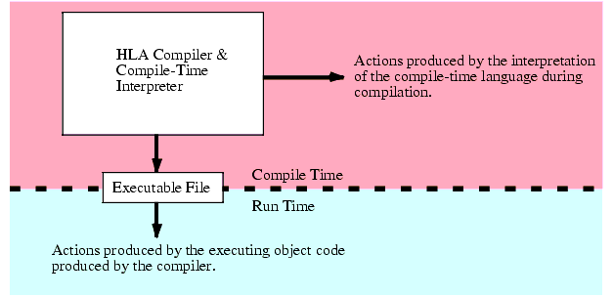

Compile-time: khoảng thời gian mà bạn, nhà phát triển, đang biên dịch mã của bạn. ----------> khi biên dịch chương trình

Run-time: khoảng thời gian mà người dùng đang chạy phần mềm của bạn. ----------> khi chương trình đang chạy

